项目信息收集表
项目信息收集表 |  |  |  | 填写黄色部分
车场名称 | 伟业兴隆广场
车场地址 | 佛山市南海区大沥镇振兴路13号伟业兴隆广场
1、停车场基础信息收集
序号 | 具体明细 | 基本情况 | 填写说明 | 附：停车场公示的收费规则照片
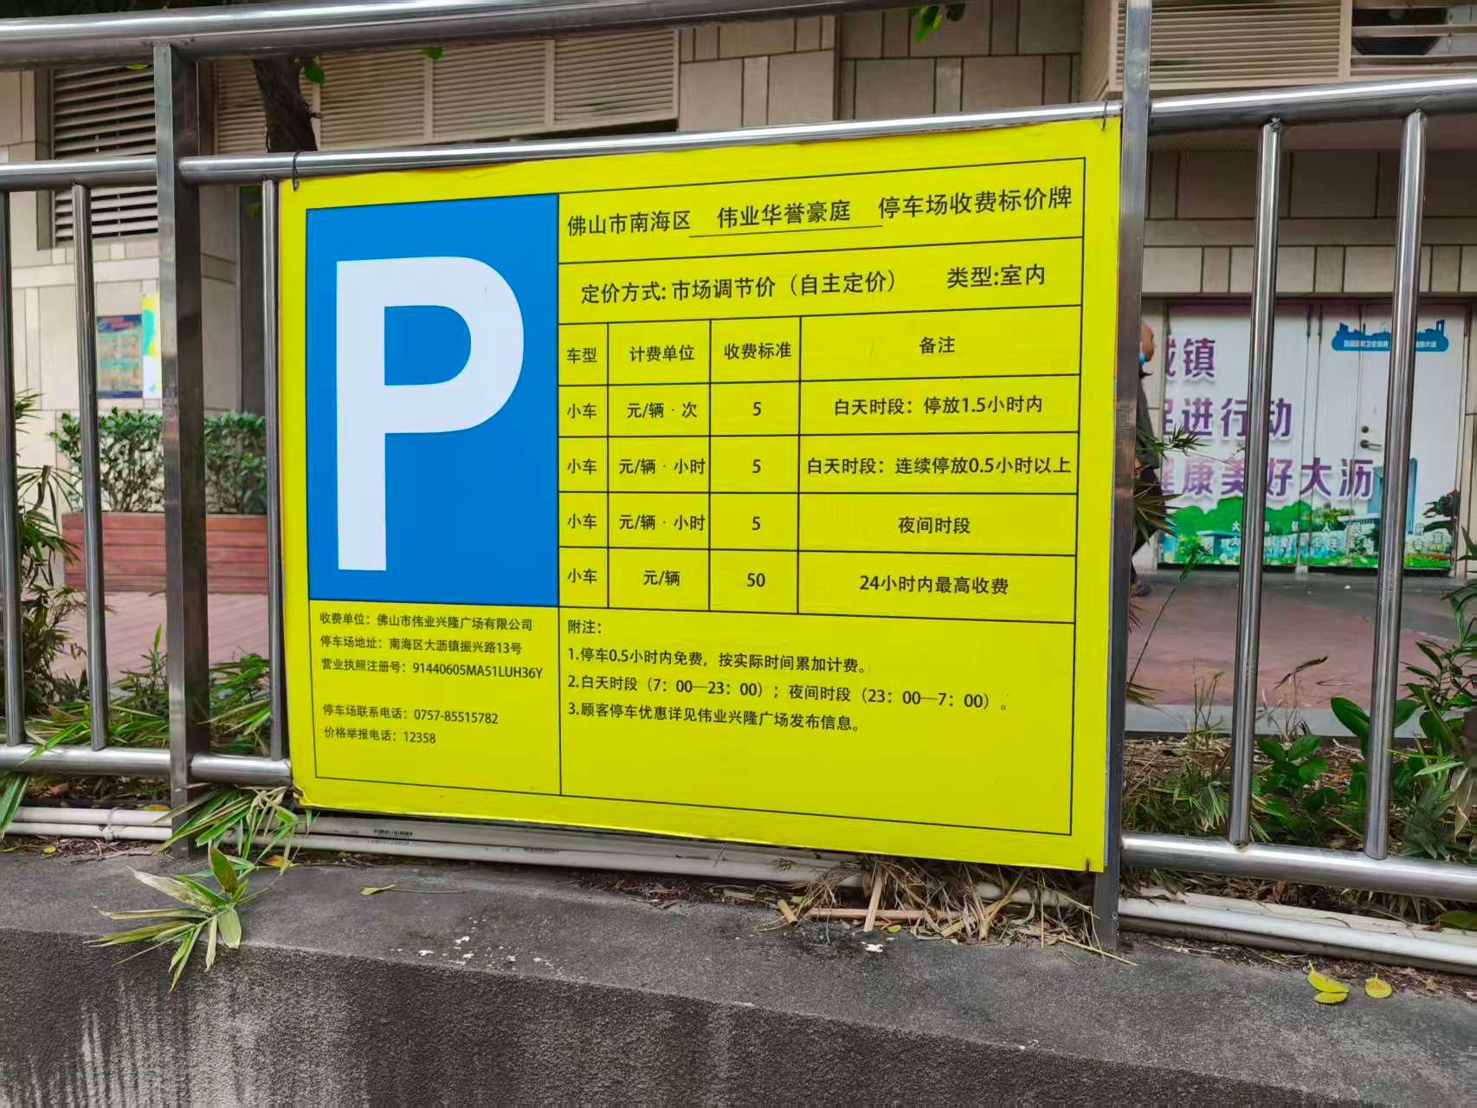
1.1 | 车场业态 | 商业 | 商业/写字楼/园区/综合体/交通枢纽
1.2 | 合作客户主体 | 产权方 | 产权方/承包方
1.3 | 承包到期日期 | 年 月 日 | 示例：2023年7月8日（合作客户为承包方必填）
1.4 | 停车场收费规则 | 30分钟免费，半小时-1小时：5元。每小时5元，50元封顶。 | 示例：8元/小时（8:00-21:00），64元封顶；夜间停车4元/小时（21：00-8：00），包夜15元（22:00-8:00），并附照片
1.5 | 车位占用率 |  | 停车场忙时的车位占用率
1.6 | 是否允许张贴物料 | 是 | 是/否；如允许勾选通道&岗亭、场内物料
1.7 | 结算模式 | 是 | 是否接入艾支付
2、停车场收益情况
月份 | 临停收费金额（元） | 月租收入（元) | 备注
1 |  |  | 若前期为非艾科车场，请提供系统近一年的流水数据为佐证。
2
3
4
5
6
7
8
9
10
11
12
月均金额 | #DIV/0! | #DIV/0! | 因涉及估算，请往低保守估计
说明 | 1、临停收入是指通过线上移动支付临停停车缴费的收入（除去商家券抵扣部分，必须是实收）；
 | 2、提供数据不得少于连续三个月的线上交易实收数据（提供过去12个月流水，系统截图最佳）；

